Feuil1
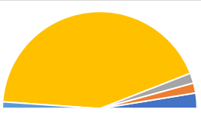
Etats ou territoires de la Mélanésie | Superficie terrestre (en km²) | Fréquence | Angle
Iles Salomon | 28530 | 0.1 | 9
Iles Fidji | 18333 | 0.0 | 6
Nouvelle-Calédonie | 18576 | 0.0 | 6
Papouasie-Nouvelle-Guinée | 472840 | 0.9 | 155
Vanuatu | 12281 | 0.0 | 4
TOTAL | 550560 | 1.0 | 180

 | Diagramme semi-circulaire

